상품제안서
에어핏 캡패드 22도씨-아동용 | 상품코드: S46536

 |  |  |  |  |  |  | 02-713-8555 | www.synergygift.co.kr
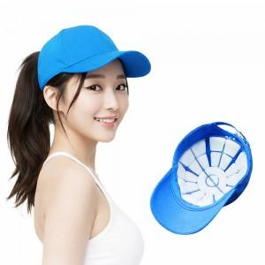

【상세/제작정보】

【인쇄/포장옵션】 | 스티커 / 포장불가능

【공급단가】 | 수량 | 30~ | 100~ | 300~ | 500~ | 1,000~
*VAT별도 | S 투명 | 14,820원 | 14,020원 | 13,330원 | 12,990원 | 12,760원
 | S 애니멀 | 14,820원 | 14,020원 | 13,330원 | 12,990원 | 12,760원

【상품 URL】 | https://www.synergygift.co.kr:443/src/goods_detail.php?gdno=46536

